상품제안서
밸류엠 도킹형 손난로 보조배터리 5000mAh D3 | 상품코드: S38248

 |  |  |  |  |  |  | 02-713-8555 | www.synergygift.co.kr
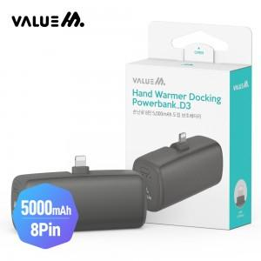

【상세/제작정보】 | <p><span style="font-size: 18.6667px;">* 상품 색상은 주문시 비고사항에 남겨주세요!</span>​</p>

【인쇄/포장옵션】 | 레이저 / 포장지포장

【공급단가】 | 수량 | 50~ | 100~ | 500~ | 1,000~ | 3,000~
*VAT별도 | C타입 | 6,760원 | 6,600원 | 6,390원 | 6,080원 | 5,870원
 | 8핀 | 6,760원 | 6,600원 | 6,390원 | 6,080원 | 5,870원

【상품 URL】 | https://www.synergygift.co.kr:443/src/goods_detail.php?gdno=38248

